VIDEO
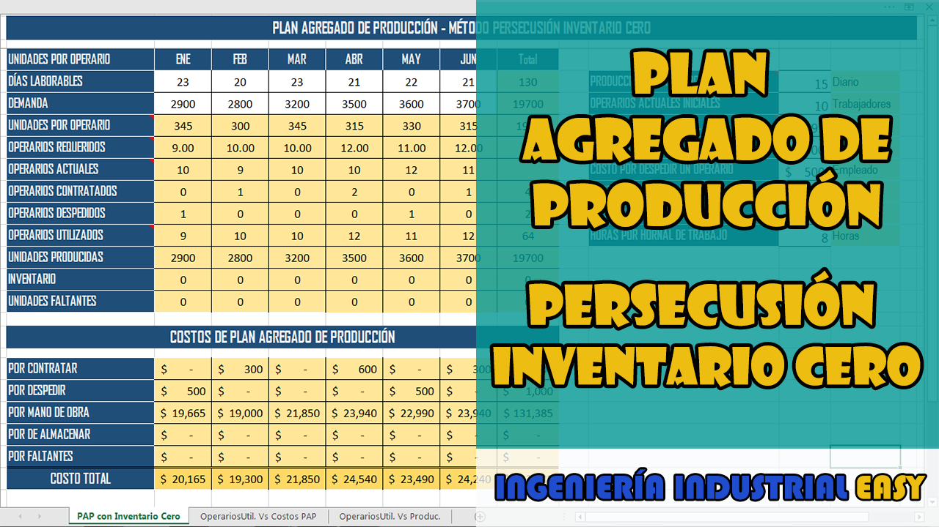

OperariosUtil. Vs Costos PAP
PAP - Modelo de Persecusión Inventario Cero
 | Costo PAP mensual | OPERARIOS UTILIZADOS
ENE | $ 20,165 | 9
FEB | $ 19,300 | 10
MAR | $ 21,850 | 10
ABR | $ 24,540 | 12
MAY | $ 23,490 | 11
JUN | $ 24,240 | 12

OperariosUtil. Vs Produc.
PAP - Modelo de Persecusión Inventario Cero
 | Unidades Producidas | OPERARIOS UTILIZADOS
ENE | 2900 | 9
FEB | 2800 | 10
MAR | 3200 | 10
ABR | 3500 | 12
MAY | 3600 | 11
JUN | 3700 | 12

